Mappa
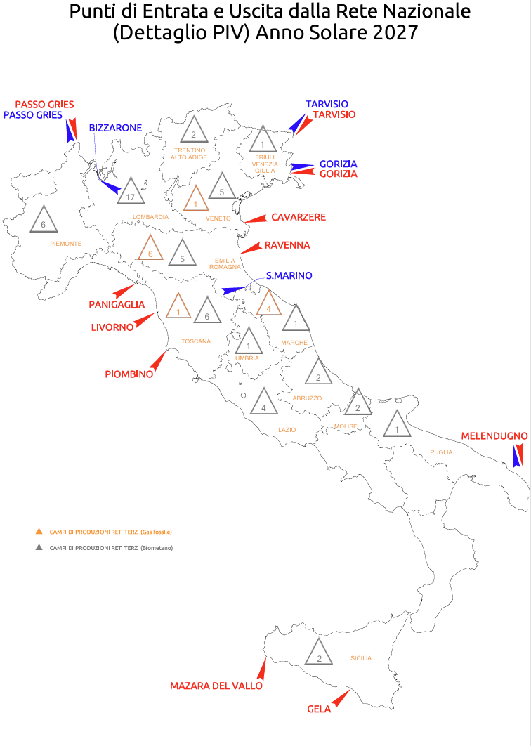
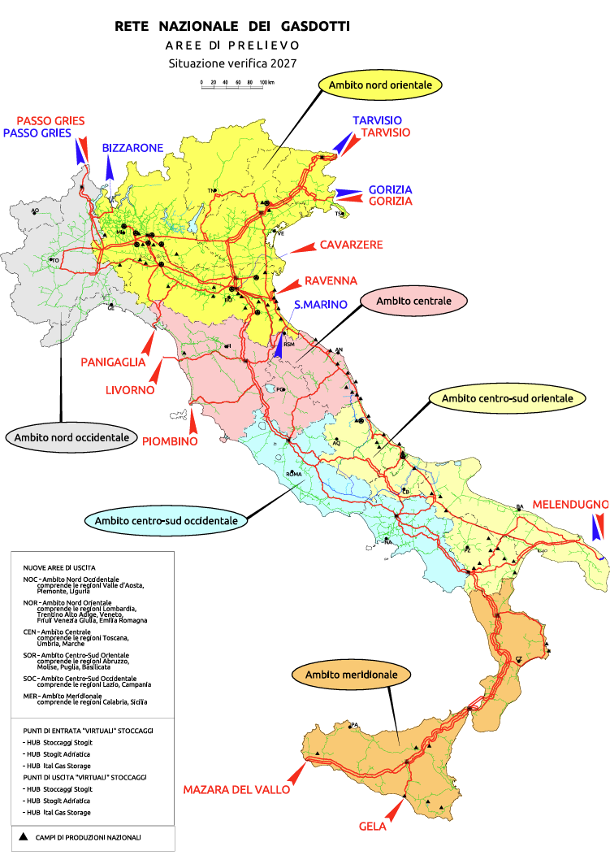
Rappresentazione grafica dei punti di entrata e di uscita dalla rete dei gasdotti (anno 2027)
Fonte: Snam Rete Gas

Dettaglio dei campi di produzione Gas Naturale
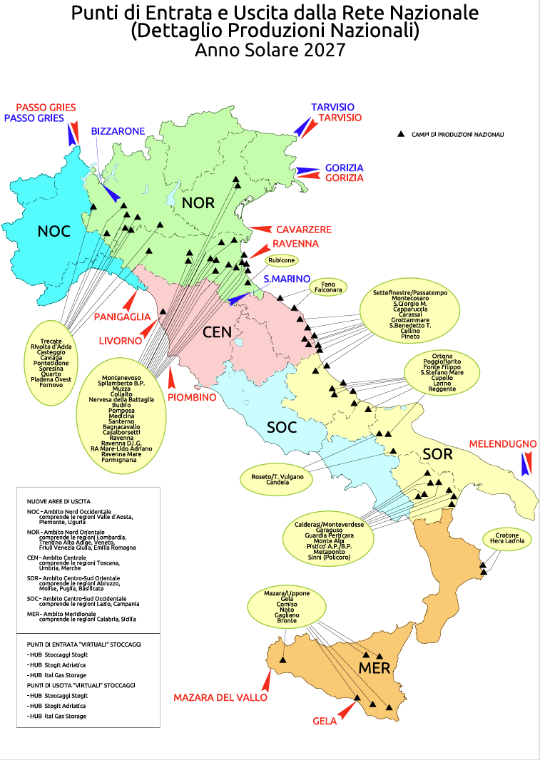

Dettaglio dei campi di produzione da biometano
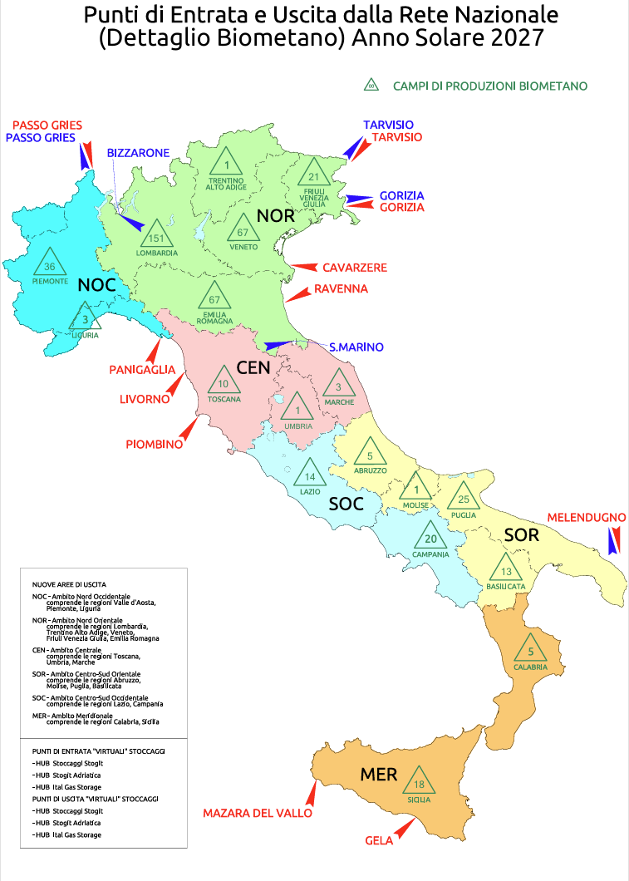

Dettaglio dei campi di produzione su Reti Terze (PIV - Punti Immissione Virtuale)

